PRESENTATION
Diagnostic approfondi de la situation de travail

Cet outil vous permet de réaliser un diagnostic approfondi de l’une des situations de travail identifiées comme prioritaires à l’issue de l’étape 2. Il vise à déterminer les facteurs de risque de TMS et de lombalgies présents dans la situation de travail étudiée et à en identifier les causes. L’outil proposé est issu de la Méthode d’analyse de la charge physique de travail (INRS, ED 6161). NOTE : L'utilisation de l'outil requiert des compétences en ergonomie et sa mise en oeuvre repose sur une démarche participative pluridisciplinaire. | 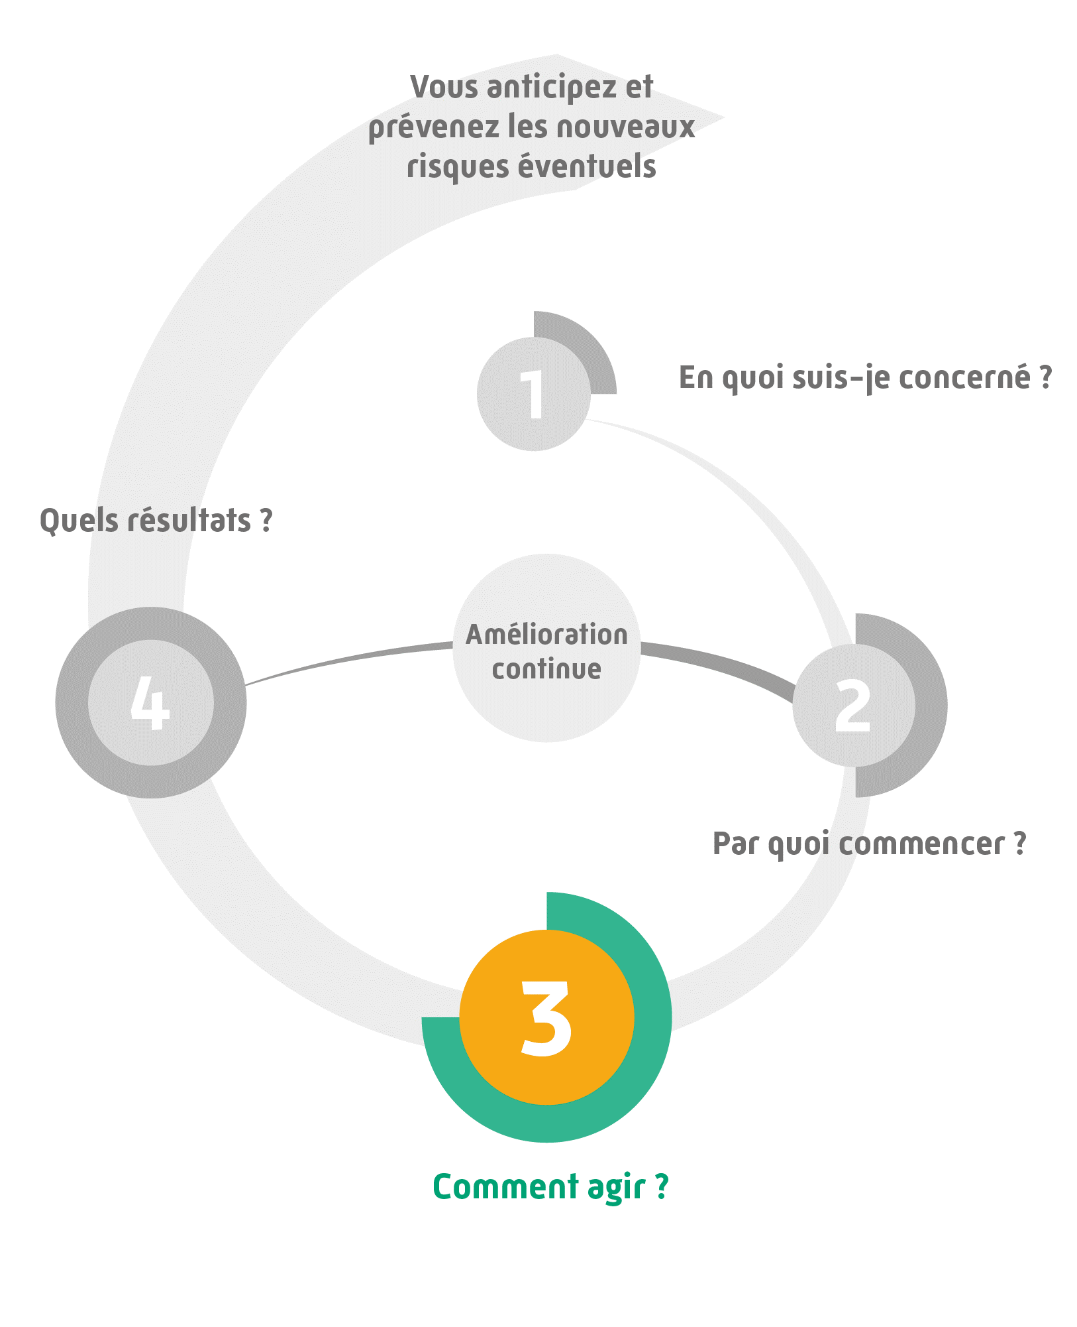

5 grilles d'analyse vous sont proposées autour de 5 indicateurs répartis dans les onglets suivants : 1-Efforts physiques, 2-Dimensionnement, 3-Caractéristiques temporelles, 4-Caractéristiques de l'environnement et 5-Organisation. Chaque indicateur propose des items avec, en regard, des commentaires associés. Le recueil des informations peut se faire à partir d'entretiens avec les salariés concernés, d'observations de la situation de travail, d'évaluations subjectives et/ou de mesurages. Chaque item est coté selon 4 niveaux de risque : · La zone vert foncé / 0 (contrainte à risque minimal) tend à protéger tous les opérateurs. · La zone vert clair / + (acceptable) tend à protéger le plus grand nombre d’opérateurs. · La zone jaune / ++ (sous conditions) nécessite des actions de prévention. · La zone rouge / +++ (inacceptable) impose une réduction urgente des contraintes. L'analyse globale de la situation de travail est finalisée lorsque tous les indicateurs sont regroupés dans le tableau de synthèse proposé dans le dernier onglet. Ce tableau complété doit servir de base à la discussion du groupe pour définir les priorités d'action. En matière de prévention il convient de se rapprocher du risque minimum.

L’outil « Diagnostic approfondi de la situation de travail » constitue un outil d’aide à l'évaluation, qui s’utilise dans le cadre de la démarche TMS Pros. L’utilisation de l’outil ne se substitue aucunement à l’analyse réelle des situations de travail.Les résultats issus de cet outil sont basés exclusivement sur les données renseignées par l’utilisateur sous son entière responsabilité. Aussi, la sécurité des éventuelles données personnelles renseignées dans l’outil devra être assurée par l’utilisateur conformément à la réglementation. Le chef d’entreprise reste seul responsable des conclusions de l’évaluation et du choix des mesures de prévention à mettre en place. L’outil « Diagnostic approfondi de la situation de travail » a été développé par l’Institut national de recherche et de sécurité (INRS) et le réseau Prévention (Cnam – Carsat/Cramif/Cgss) détenteurs des droits d’auteur. Il est interdit de reproduire pour un usage autre que privé cet outil, de l’adapter, de le modifier sans autorisation préalable. Cet outil a été conçu pour fonctionner de manière autonome et ne nécessite en aucune manière de mises à jour informatiques ou d’action quelconque de maintenance.

ANNEXE
Evaluation subjective à l'aide des échelles de Borg

L’évaluation subjective est un outil précieux, précis et reproductible pour mesurer la charge de travail. Elle apporte une aide efficace à l’évaluation des difficultés perçues par le salarié dans son activité. Les échelles de Borg (CR10©® ou RPE©®) permettent de quantifier l’effort perçu d’une tâche ou d’un travail ou l’état de fatigue d’un salarié. Elles sont validées et largement utilisées en recherche (Meyer, 2014). Le RPE (Rating of Perceived Exertion) est plutôt utilisé pour évaluer une astreinte de l’ensemble du corps alors que le CR10®© (Categorial Rating 10) est utilisé pour des astreintes locales (dos, avant-bras, épaules …). Pour leur utilisation, il faut clairement expliquer aux salariés la démarche, leur détailler l’échelle utilisée, en particulier ce qu’elle doit mesurer (un effort local ou général) et s’assurer qu’ils ont bien compris l’objectif avant de débuter l’évaluation. La réponse fournie par le salarié doit être « spontanée, rapide mais réfléchie ». Elle est donnée oralement par un chiffre ou en l’entourant si l’échelle est fournie sur un support papier. L’évaluation subjective est un indicateur solide de l’astreinte physique lorsqu’elle est réalisée par au moins 10 salariés au même poste ou tous les salariés de ce poste quand ils sont moins de 10. Pour une tâche donnée, il peut également être intéressant de proposer l’échelle à intervalle régulier au cours de la journée (toutes les 2h par exemple) pour évaluer l’évolution de la perception et ainsi identifier une possible apparition de fatigue. Le résultat sur l'échelle CR10©® de Borg est égal au dixième de l’effort exercé, exprimé en pourcent de l’effort maximal. Par exemple, si un groupe de personnes évalue l’effort exercé à 3 au CR10©®, l’effort réellement exercé est proche de 30 % de l’effort maximal moyen du groupe. Cette relation, Force (en %) = 10 x CR10®©, est une donnée scientifique admise (norme NF EN 1005-5). De la même façon, lors d’une évaluation globale, le résultat sur l’échelle

